Задание 1
 | Комментарий
1. Почему практики тест-дизайна нельзя применять сразу после получения требований?
Для начала нужно провести анализ требований. Узнать, что предстоит протестировать. Провести декомпозицию и визуализацию требований, уточнить серые зоны.
2. В какой ситуации классы эквивалентности и граничные значения могут существовать по отдельности? Аргументируй свой ответ и приведи примеры.
КЭ и ГЗ могут существовать отдельно. Например, у диапазона 2-20 есть границы это 2 и 20. У набора значений границ не существуют.
3. Что такое эквивалентность? Что такое класс эквивалентности?
Эквивалентность - это когда разные значения система обрабатывает одинаково. Класс эквивалентности - это набор тестов, при выполнении которых система обработает их одинаково и выведет один и тот же результат.
4. Можно ли исключить проверку в середине диапазона в пользу проверок на границах, входящих в диапазон? Аргументируй свой ответ.
Согласно теории тестирования ошибки на границах находятся чаще, чем внутри диапазона, так что думаю можно, потому что если система обрабатывает значения на границах правильно, то соответственно, значения внутри диапазона тоже обработаются правильно.
5. Представь, что тебе нужно протестировать форму: у каждого поля есть валидатор. Результат работы формы зависит от комбинации данных в полях. Какие практики тест-дизайна следует применить и почему? Аргументируй свой ответ.
Применить позитивные и негативные проверки - когда пользователь вводит корректные и некорректные данные. Разбить проверки на КЭ и ГЗ
6. Какими способами можно оптимизировать количество проверок при работе с таблицами принятия решений? Аргументируй свой ответ.
Например, можно объединить группы у которых результат одинаковый. Убрать повторяющиеся значения
7. Опиши, чем чек-лист отличается от тест-кейсов. Приведи примеры, где применяют и то, и другое.
Чек-лист - это скорее общая проверка, что нужно проверить. В отличии от тест-кейса не содержит id, заголовка, шагов воспроизведения, ожидаемого результата. Тест-кейс - подробно расписанная проверка. Содержит id, заголовок, шаги воспроизведения, ожидаемый результат. Тест-кейсы пишутся подробно, чтобы любой человек в команде мог понять что проверять. Я думаю, что чек-листы и тест-кейсы применяются вместе в сложных проектах, например: медицина, безопасность и т.д
8. Как правильно составить баг-репорт? Какие элементы баг-репорта — обязательные? Почему?
В баг-репорте обязательно должно быть: ID, заголовок, шаги воспроизведения, фактический результат, ожидаемый результат, окружение, приоритет. ID - уникальный номер бага, у каждого бага должен быть разный ID. Заголовок - главная суть ошибки. Шаги воспроизведения - последовательность действий воспроизведения бага. ФР - результат на данный момент. ОР - результат который должен получиться. Окружение - операционная система, версия браузера, версия приложения в которых воспроизводится баг. Приоритет - насколько критичен баг и насколько срочно нужно его исправлять.
9. По каким правилам составляют заголовок баг-репорта? Что будет, если составить заголовок неправильно?
Хороший баг-репорт должен отвечать на три вопроса: Что? Когда? При каких условиях? Если заголовок составлен хорошо разработчик уже прочитав его сможет понять в чем заключается ошибка.
10. Из чего состоит клиент-серверная архитектура приложения? Кратко опиши функциональность каждого элемента.
Клиент-серверная архитектура состоит из клиента, сервера и базы данных. Клиент - это программа с которой работает пользователь. Сервер - это компьютер где хранится само приложение. Весь код, логика находятся на нем. База данных - это хранилище данных. Здесь можно искать информацию. Если в приложении что то сломается можно быть уверенным что все данные сохранятся в БД.
11. Опиши этапы обработки запроса после того, как в адресную строку браузера вводят URL: https://yandex.ru.
Пользователь вводит URL в адресную строку. Фронтенд отправляет запрос бэкенду. Получает от него ответ. Браузер отображает страницу
12. Что такое кэш? Зачем он нужен? Какое правило нужно соблюдать при работе с кэшем в тестировании?
Кэш - это данные которые сохраняются на компьютере при открытии различных изображений, аудио, видео, HTML, CSS, JS файлов. Например, при повторном открытии какой либо веб-страницы, она загрузится быстрее, так как возьмет данные с компьютера, а не с сервера. При тестировании нужно чистить кэш, так как исправленный баг, может снова вопроизводиться
13. Ты знаешь, что есть протоколы HTTP и HTTPS. - Чем отличаются HTTP и HTTPS? В каких случаях не стоит пользоваться HTTP? - Из каких компонентов состоит HTTP запрос: за что отвечает каждый? - Какие HTTP-методы ты знаешь? За что они отвечают? Приведи примеры применения разных методов. - Что такое код HTTP-ответа? Какие коды бывают?
HTTP - протокол передачи гипертекста. Отличается от HTTPS тем, что передача данных идет в не зашифрованном виде. HTTPS обеспечивает безопасность шифруя данные. Недостаток HTTP заключается в том, что можно украсть данные пользователя, например: данные банковской карты. HTTP-запрос состоит из: стартовой строки, заголовка и тела сообщения. Стартовая строка состоит из метода, пути до ресурса и версии протокола. Метод сообщает бэкенду какое действие надо сделать с информацией, путь до ресурса - адрес по которому фронтенд отправляет запрос бэкенду, версия протокола - номер версии HTTP. Заголовок - это доп.инфо от фронтенда к бэкенду. Бывают общие заголовки, заголовки запроса и заголовки сущности. Общий заголовок - содержит параметры которые передаются и в запросе и в ответе. Заголовок запроса - доп.инфо о клиенте. Заголовок сущности - характеристики контента в теле. Тело сообщения - данные которые фронтенд передает бэкенду. Методы бывают GET, POST, PUT, DELETE это основные методы. Код HTTP-ответа - это трехзначное число, которое показывает как сервер обработал запрос. Коды бывают: 1хх - информационные сообщения, 2хх - сообщение об успешном результате, 3хх - перенаправление на другой адрес, 4хх - различные клиентские ошибки, 5хх - ошибка сервера
14. Опиши, из каких компонентов может состоять URL. За что отвечает каждый из них?
URL состоит из: схемы, логина, пароля, порта, имя хоста, пути, параметры запроса, якоря. Схема - протокол через которые передаются данные. Логин и пароль - какой пользователь обращается. Порт и имя хоста - это IP адрес сервера к которому обращается пользователь. Путь - указывает на то, где находятся нужные пользователю файлы. Параметры запроса - это параметры "ключ=значение" которые пишутся после знака ? и разделяются знаком &. Якорь - дополнительный указатель, через него можно зайти сразу на нужную часть веб-страницы.
15. Какие виды мобильных приложений бывают? В чём особенность каждого?
Нативные - приложения которые нужно устанавливать. Пишут языке программирования Java и Kotlin для Android и Swift и Objective-C для iOS. Нативные приложения используют процессор и оперативную память мобильного устройства. Веб-приложение - не нужно устанавливать. Для использования нужен браузер, URL приложения и интернет-соединение. Гибридное - комбинирует свойства веб и нативного приложения. Нужно уставливать и иметь хорошее интернет-соединение
16. Чем эмулятор отличается от реального устройства? Кратко опиши недостатки и преимущества при тестировании.
Достоинства: возможность тестирования при отсутствии реального мобильного устройства. Проверить версию приложения которая еще в разработке. Автоматизировать тестирование интерфейса. Недостатки: ограниченная производительность. Нет различных датчиков. Нет возможности тестирования юзабилити
17. Проверь, есть ли ошибки в JSON Если да, напиши номер строки с ошибкой, опиши ошибку и предложи исправление.

Ссылка на иллюстрацию:
https://code.s3.yandex.net/qa/schemes/diploma-29.png
1. Во 2 строке убрать кавычки в значении 1. "id": 1, 2. В 3 строке слово Файл нужно поместить в кавычки. "value": "Файл", 3. В 4 строке добавить фигурную скобку. "list": { 4. В 14 строке пропущена фигурная скобка после "save_doc" "save_doc"} 5. В 15 строке пропущены двоеточие и фигурная скобка. "save_as_doc": { 6. В 16 строке пропущен параметр value "value": "Сохранить как...", 7. В 20 строке пропущена фигурная скобка "onclick": { 8. В 23 строке пропущено значение true или false и убрать кавычки
18. Что такое реляционная база данных? Чем она отличается от нереляционной?
Реляционная база данных состоит из взаимосвязанных таблиц. В реляционной БД данные хранятся в виде таблиц, а в нереляционной в виде пары "ключ-значение"
19. Напиши, какие виды JOIN бывают. В чем особенность каждого?
Join бывают: Left outer join, right outer join, inner outer join, full outer join. Left outer join - возвращаются все строки левой таблицы. Если у строк левой таблицы выполняются условия соединения, они дополнятся данными правой таблицы. Если есть недостающие данные, вместо строк правой таблицы подставляются NULL-значения. Right outer join возвращаются все строки правой таблицы. Если у строк правой таблицы выполняется условие соединения, они дополнятся данными левой таблицы. Если есть недостающие данные, вместо строк левой таблицы подставляются NULL-значения. Inner outer join формирует выборку только из тех данных, у которых выполнено условие присоединения. От порядка присоединения таблиц результат не изменится. Full outer join возвращаются строки и левой, и правой таблиц. Если у строк левой таблицы и правой таблицы выполняется условие соединения, они объединятся в одну строку. Если есть строки, у которых не выполняется условие соединения, они дополнятся NULL-значениями.
Исходные данные для заданий ниже Ты тестируешь сервис, который доставляет еду за 30 минут. Пока это маленький стартап, поэтому ты работаешь всего с четырьмя таблицами: Orders — все доставленные заказы; ORDERS_ID — ID заказов, int; USER_ID — ID пользователей, int; EMPLOYEE_ID — ID сотрудников, int; DELIVERY_TIME — время доставки в минутах, int; ITEMS — список товаров, char; Users — пользователи; USER_ID — ID пользователей, int; FULL_NAME — полное ФИО пользователя, char; PHONE — номер телефона пользователя, char; ADDRESS — адрес пользователя, char; Employees — работники; EMPLOYEE_ID — ID сотрудника, int; FIRST_NAME —имя сотрудника, char; LAST_NAME — фамилия сотрудника, char; PHONE — телефон сотрудника, char; JOB_ID — ID специализации, int; Jobs — типы работ в сервисе JOB_ID — ID специализации, int; JOB_TYPE — тип специализации, char; HOURS — число рабочих часов в неделю, int; SALARY — зарплата сотрудника с данной специализацией в рублях, int;

Ссылка на иллюстрацию:
https://code.s3.yandex.net/qa/schemes/diploma-33.png

20. В службу поддержки пришло много жалоб: заказы, в которых есть гречка, доставляют почти час, хотя сервис обещает успеть в 30 минут. Проверь, действительно ли курьеры опаздывают. Выбери все заказы, где есть хотя бы один товар - «гречка» и время доставки свыше 30 минут. В результирующей таблице должны быть ID заказов и ID курьеров. В ответе приложи SQL-запрос.
SELECT ORDERS_ID, EMPLOYEE_ID FROM Orders WHERE ITEMS LIKE '%гречка%' AND DELIVERY_TIME>30;
21. Менеджер предложил добавить новую функциональность в продукт: мониторинг, который показывает самых активных клиентов за всё время работы компании. Проверь, что список пользователей корректно выводится на экран. На этом этапе разработки достаточно проверить только ID клиентов. Выбери пять самых активных клиентов по количеству заказов. В результирующую таблицу выведи ID каждого пользователя и число заказов. Отсортируй данные по убыванию числа заказов, выбери пять самых активных клиентов. В ответе приложи SQL-запрос.
SELECT USER_ID, COUNT(ORDERS_ID) AS cnt_order; FROM Orders GROUP BY USER_ID ORDER BY cnt_order DESC LIMIT 5;
22. Из бухгалтерии пришёл баг-репорт: зарплаты сотрудников рассчитываются некорректно. Оказалось, что почти все ошибки в расчётах — в расчётных листах менеджеров. Выведи список ID всех сотрудников, у которых в специализации содержится «менеджер», с зарплатой больше 70 000 рублей. В ответе приложи SQL-запрос.
SELECT Employees.EMPLOYEE_ID FROM Employees INNER JOIN Jobs ON Jobs.JOB_ID=Employees.JOB_ID WHERE JOB_TYPE LIKE '%менеджер%' AND SALARY>70000;
23. Изучи три ситуации и ответь на вопрос: стоит ли писать автотесты в этом случае? Аргументируй свой ответ. 1) Проект существует давно, у него написано много ручных тестов. 2) Проект временный: продлится всего несколько месяцев. 3) Проект нестабилен: в функциональность часто вносят изменения.
1. Если проект существует давно, то наверняка у него есть функционал который уже постоянен, то в этом случае на этот функционал можно писать автотесты. 2. Думаю, что нет, так как писать автотесты это долго и дорого. 3. Писать автотесты разумно было бы когда функциональность уже не изменяется, так как переписывать каждый раз автотесты при изменении функционала это очень долго

Задание 2 артефакты
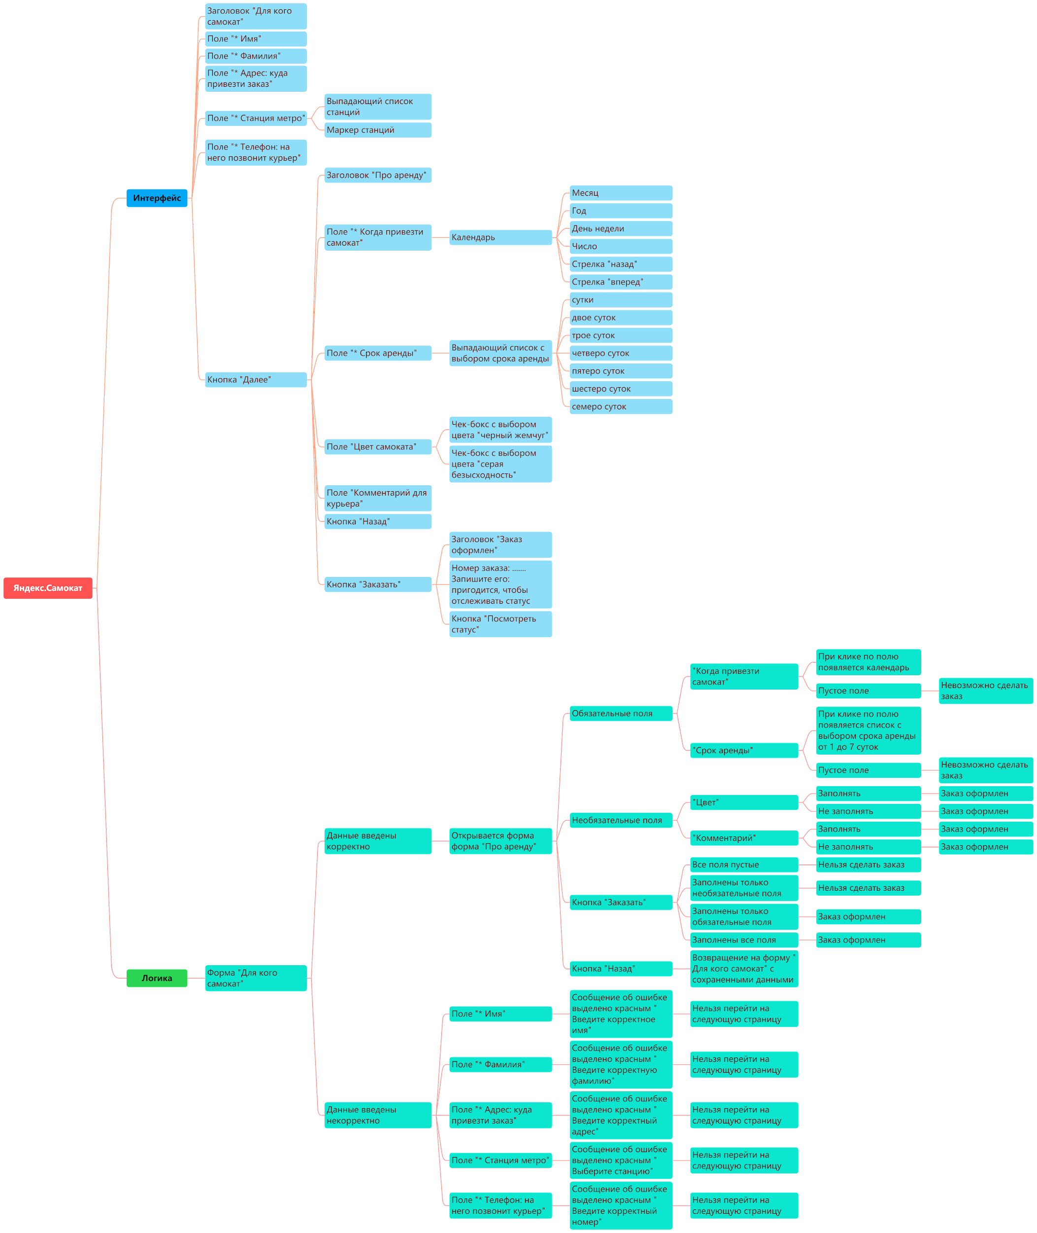
Скриншоты

mindmap | https://drive.google.com/file/d/17BsB_X5doWpiWxPTGoX-kP6j1reBeFum/view?usp=sharing

